Sheet1
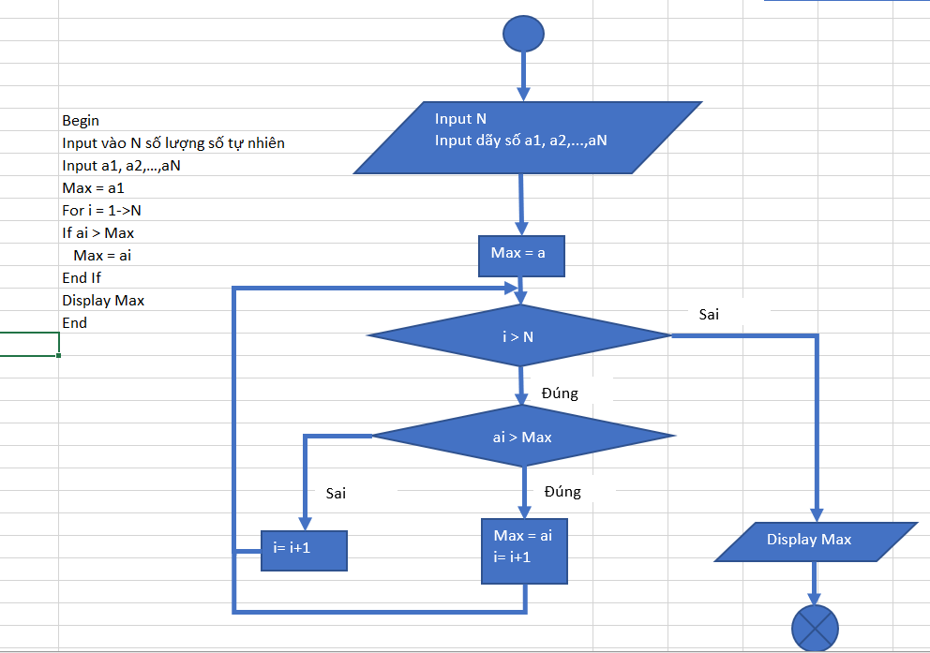

Input vào N số lượng số tự nhiên
Begin
Input vào N số lượng số tự nhiên
Input a1, a2, a3,…, aN
Max = a1
For i 2->N
Max = a1
If ai > Max
Max = ai
i = i+ 1
Else
i <= N
Sai
i = i + 1
End If
End For
Display Max
Đúng
End

ai > Max
Display Max

Sai
Đúng

i = i +1
Max = ai
i = i +1

